graf_1_benzin
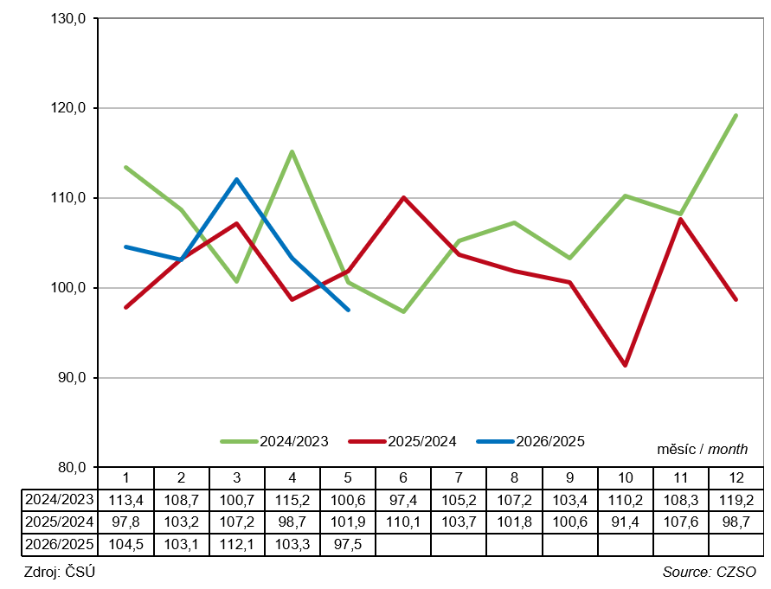
Graf 1.1 Měsíční dodávky motorového benzinu v tisících tun
Figure 1.1 Monthly motor gasoline deliveries in thousands tonnes
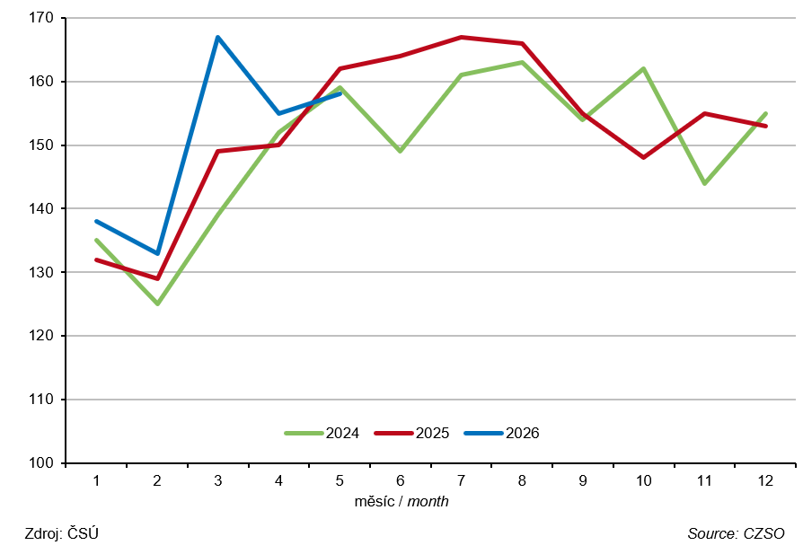

Graf 1.2 Index měsíční dodávky motorového benzinu v %
Figure 1.2 Index of monthly motor gasoline deliveries in %

